参考文献以及二维框架指标
方法以及前64条政策来源于邱林萍,宋国强,周田田,刘梦.基于二维分析框架的我国互联网医疗政策量化分析[J].南京医科大学学报(社会科学版),2022,22(04):332-337.

探索阶段与截至21年的规范阶段汇总对比如下
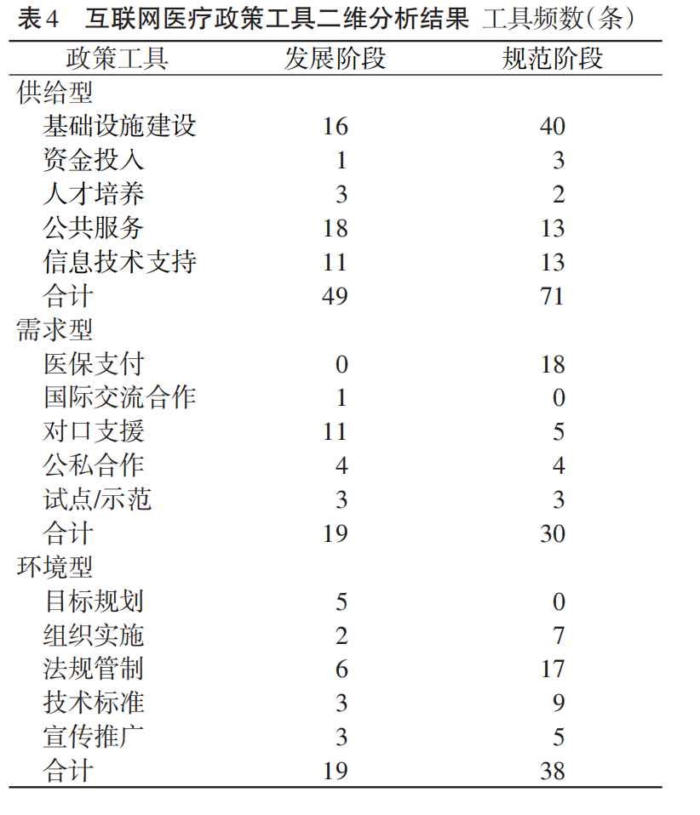

还需加入2022年政策数据重新统计制表，22年政策汇总为人工查找，再根据例文分类标准对政策工具进行了标注（指标、统计方法和结果见表-22年政策内容），可能有不规范之处，如果能再核对一下分类指标的对应关系就更准确了。如果时间不够的话，这点便作为研究缺陷。

